Ranking PiN_DMC>3,5T
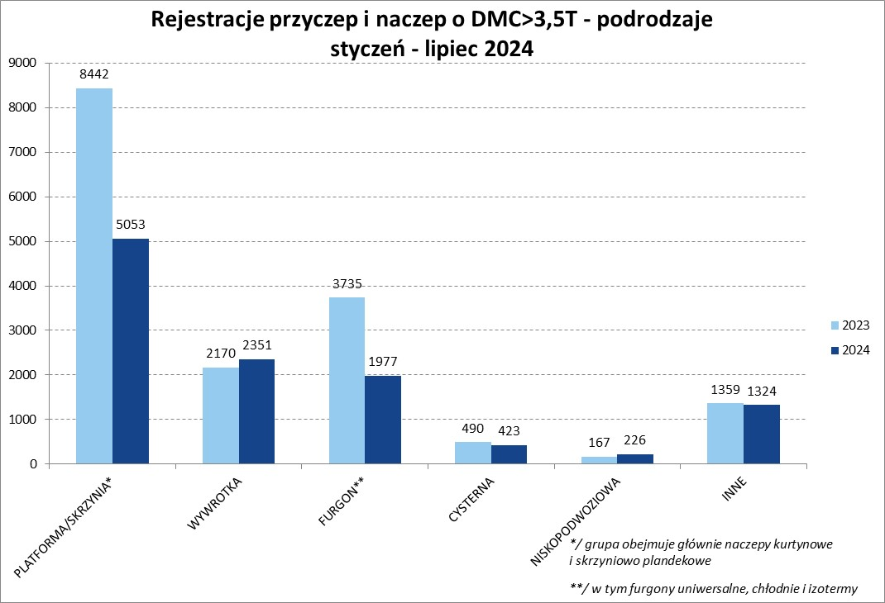
PZPM |  |  |  |  |  | 2024-08-06
Pierwsze rejestracje NOWYCH przyczep i naczep* o DMC>3,5T, udział w rynku %
First Registrations of NEW Trailers & Semi-Trailers with GVW>3.5T, Market Share %
 |  |  |  |  |  | Sztuki / Units
Pozycja | Marka | Rok narastająco Styczeń - Lipiec
 |  | YTD January - July
 |  | 2024 |  | 2023 |  | Zmiana % r/r
No. | Make
 |  | Ogółem | Udział % | Ogółem | Udział % | Change % y/y
 |  | Total | Mkt shr % | Total | Mkt shr %
1 | SCHMITZ CARGOBULL | 2254 | 19.85% | 4313 | 26.36% | -47.7%
2 | KRONE | 1460 | 12.86% | 2984 | 18.24% | -51.1%
3 | WIELTON | 1441 | 12.69% | 2353 | 14.38% | -38.8%
4 | KOEGEL | 1171 | 10.31% | 977 | 5.97% | 19.9%
5 | WECON | 413 | 3.64% | 502 | 3.07% | -17.7%
6 | SCHWARZMUELLER | 393 | 3.46% | 445 | 2.72% | -11.7%
7 | KEMPF | 309 | 2.72% | 261 | 1.60% | 18.4%
8 | BODEX | 305 | 2.69% | 371 | 2.27% | -17.8%
9 | ZASŁAW | 245 | 2.16% | 177 | 1.08% | 38.4%
10 | FLIEGL | 205 | 1.81% | 271 | 1.66% | -24.4%
11 | KAESSBOHRER | 198 | 1.74% | 245 | 1.50% | -19.2%
12 | INTER CARS - FEBER | 177 | 1.56% | 215 | 1.31% | -17.7%
13 | MEGA | 175 | 1.54% | 288 | 1.76% | -39.2%
14 | BERGER | 124 | 1.09% | 223 | 1.36% | -44.4%
15 | MEILLER-KIPPER | 123 | 1.08% | 72 | 0.44% | 70.8%
16 | CIMC | 115 | 1.01% | 153 | 0.94% | -24.8%
 | BENALU | 115 | 1.01% | 161 | 0.98% | -28.6%
18 | GT TRAILERS/GNIOTPOL | 107 | 0.94% | 165 | 1.01% | -35.2%
19 | D-TEC | 101 | 0.89% | 67 | 0.41% | 50.7%
20 | MHS | 83 | 0.73% | 99 | 0.61% | -16.2%
 | Pozostałe / Others | 1840 | 16.2% | 2021 | 12.4% | -9.0%
 | OGÓŁEM / TOTAL | 11354 | 100% | 16363 | 100% | -30.6%
*/ bez rejestracji czasowych
Źródło: analizy PZPM na podstawie CEP
Source: PZPM analysis based on Central Register of Vehicles

Ranking Naczepy DMC>3,5T
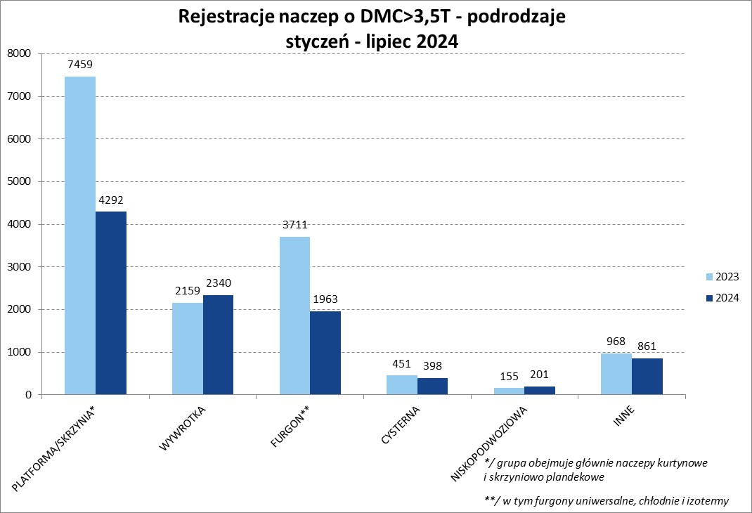

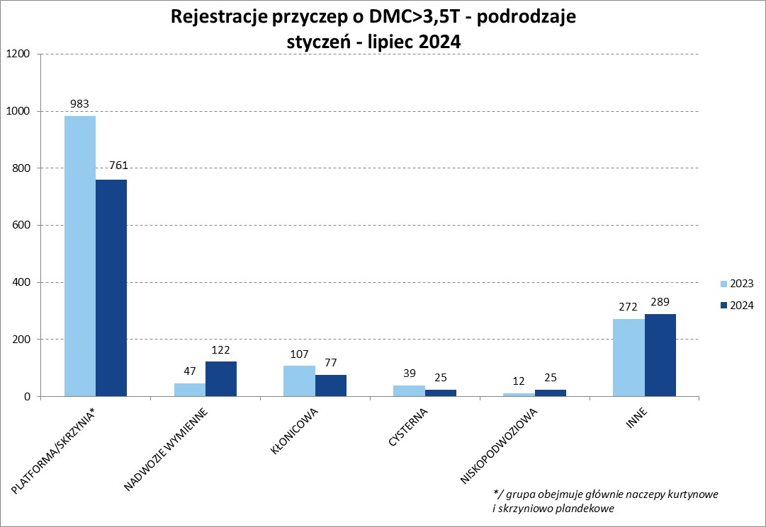
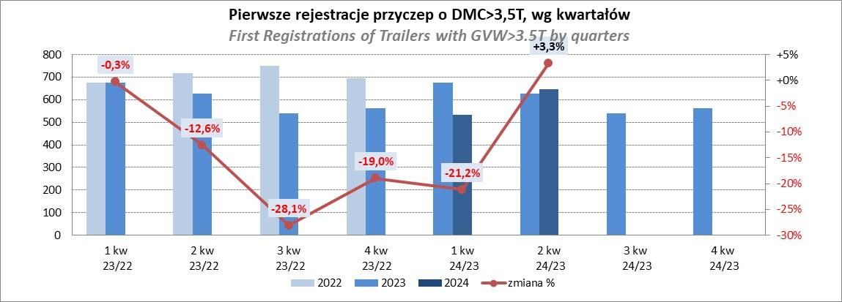
PZPM |  |  |  |  |  | 2024-08-06
Pierwsze rejestracje NOWYCH naczep* o DMC>3,5T, udział w rynku %
First Registrations of NEW Semi-Trailers with GVW>3.5T, Market Share %
 |  |  |  |  |  | Sztuki
Pozycja | Marka | Rok narastająco Styczeń - Lipiec
 |  | YTD January - July
 |  | 2024 |  | 2023 |  | Zmiana % r/r
No. | Make
 |  | Ogółem | Udział % | Ogółem | Udział % | Change % y/y
 |  | Total | Mkt shr % | Total | Mkt shr %
1 | SCHMITZ CARGOBULL | 2249 | 22.4% | 4308 | 28.91% | -47.8%
2 | KRONE | 1450 | 14.4% | 2980 | 20.00% | -51.3%
3 | WIELTON | 1190 | 11.8% | 2155 | 14.46% | -44.8%
4 | KOEGEL | 1171 | 11.6% | 975 | 6.54% | 20.1%
5 | SCHWARZMUELLER | 380 | 3.8% | 436 | 2.93% | -12.8%
6 | KEMPF | 309 | 3.1% | 261 | 1.75% | 18.4%
7 | BODEX | 301 | 3.0% | 363 | 2.44% | -17.1%
8 | ZASŁAW | 219 | 2.2% | 152 | 1.02% | 44.1%
9 | KAESSBOHRER | 188 | 1.9% | 234 | 1.57% | -19.7%
10 | FLIEGL | 184 | 1.8% | 257 | 1.72% | -28.4%
11 | INTER CARS - FEBER | 177 | 1.8% | 215 | 1.44% | -17.7%
12 | MEGA | 174 | 1.7% | 288 | 1.93% | -39.6%
13 | BERGER | 124 | 1.2% | 223 | 1.50% | -44.4%
14 | BENALU | 115 | 1.1% | 161 | 1.08% | -28.6%
 | CIMC | 115 | 1.1% | 153 | 1.03% | -24.8%
16 | D-TEC | 101 | 1.0% | 67 | 0.45% | 50.7%
 | MEILLER-KIPPER | 101 | 1.0% | 54 | 0.36% | 87.0%
18 | FFB FELDBINDER | 80 | 0.8% | 56 | 0.38% | 42.9%
19 | STAS | 74 | 0.7% | 113 | 0.76% | -34.5%
20 | CHEREAU | 72 | 0.7% | 100 | 0.67% | -28.0%
 | Pozostałe / Others | 1281 | 12.7% | 1352 | 9.1% | -5.3%
 | OGÓŁEM / TOTAL | 10055 | 100% | 14903 | 100% | -32.5%
*/ bez rejestracji czasowych
Źródło: analizy PZPM na podstawie CEP
Source: PZPM analysis based on Central Register of Vehicles

Przyczepy lekkie
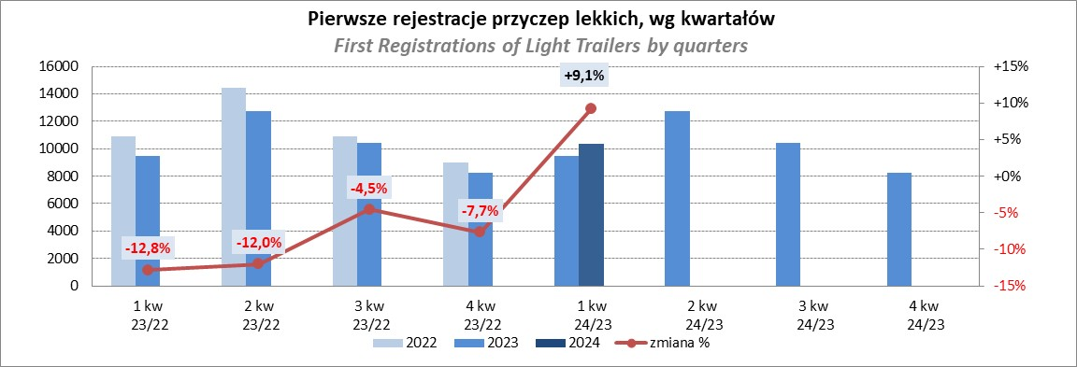
PZPM |  |  |  |  |  | 2024-08-06
Pierwsze rejestracje NOWYCH przyczep lekkich*, udział w rynku %
First Registrations of NEW Light Trailers*, Market Share %
 |  |  |  |  |  | Sztuki / Units
Pozycja | Marka | Rok narastająco Styczeń - Lipiec
 |  | YTD January - July
 |  | 2024 |  | 2023 |  | Zmiana % r/r
No. | Make
 |  | Ogółem | Udział % | Ogółem | Udział % | Change % y/y
 |  | Total | Mkt shr % | Total | Mkt shr %
1 | NEPTUN-SORELPOL | 7612 | 26.25% | 6981 | 26.98% | 9.0%
2 | TEMARED | 6951 | 23.97% | 5793 | 22.39% | 20.0%
3 | NIEWIADÓW | 1761 | 6.07% | 2108 | 8.15% | -16.5%
4 | ZASŁAW | 1656 | 5.71% | 1547 | 5.98% | 7.0%
5 | FARO | 1388 | 4.79% | 1007 | 3.89% | 37.8%
6 | BRENDERUP-THULE TRAILERS | 1085 | 3.74% | 498 | 1.92% | 117.9%
7 | RYDWAN | 1059 | 3.65% | 1029 | 3.98% | 2.9%
8 | MARTZ | 762 | 2.63% | 867 | 3.35% | -12.1%
9 | WIDPOL | 636 | 2.19% | 604 | 2.33% | 5.3%
10 | FRACHT | 612 | 2.11% | 358 | 1.38% | 70.9%
11 | WIOLA | 532 | 1.83% | 557 | 2.15% | -4.5%
12 | LORRIES | 394 | 1.36% | 360 | 1.39% | 9.4%
13 | MASTER-TECH | 386 | 1.33% | 331 | 1.28% | 16.6%
14 | GŁOWACZ | 351 | 1.21% | 307 | 1.19% | 14.3%
15 | STIM | 315 | 1.09% | 220 | 0.85% | 43.2%
16 | W.N.P. M.SUSKI | 300 | 1.03% | 262 | 1.01% | 14.5%
17 | SPAWLINE | 244 | 0.84% | 270 | 1.04% | -9.6%
18 | MER | 220 | 0.76% | 125 | 0.48% | 76.0%
19 | MIRO-CAR1 | 197 | 0.68% | 171 | 0.66% | 15.2%
20 | BLYSS | 171 | 0.59% | 117 | 0.45% | 46.2%
 | Pozostałe / Others | 2365 | 8.2% | 2365 | 9.1% | 0.0%
 | OGÓŁEM / TOTAL | 28997 | 100% | 25877 | 100% | 12.1%
*/ bez rejestracji czasowych
Źródło: analizy PZPM na podstawie CEP
Source: PZPM analysis based on Central Register of Vehicles

Ranking_P-CR
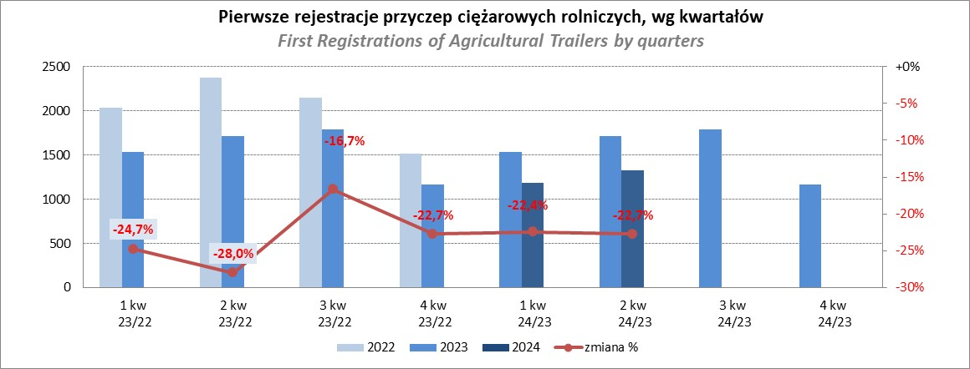
PZPM |  |  |  |  |  | 2024-08-06
Pierwsze rejestracje NOWYCH przyczep ciężarowych rolniczych*, udział w rynku %
First Registrations of NEW Agricultural Trailers*, Market Share %
 |  |  |  |  |  | Sztuki / Units
Pozycja | Marka | Rok narastająco Styczeń - Lipiec
 |  | YTD January - July
 |  | 2024 |  | 2023 |  | Zmiana % r/r
No. | Make
 |  | Ogółem | Udział % | Ogółem | Udział % | Change % y/y
 |  | Total | Mkt shr % | Total | Mkt shr %
1 | PRONAR | 881 | 25.70% | 1420 | 34.38% | -38.0%
2 | METAL-FACH | 500 | 14.59% | 487 | 11.79% | 2.7%
3 | METALTECH | 322 | 9.39% | 362 | 8.77% | -11.0%
4 | WIELTON | 252 | 7.35% | 329 | 7.97% | -23.4%
5 | JOSKIN | 206 | 6.01% | 75 | 1.82% | 174.7%
6 | ZASŁAW | 161 | 4.70% | 178 | 4.31% | -9.6%
7 | MEPROZET | 160 | 4.67% | 107 | 2.59% | 49.5%
8 | PPHU WODZIŃSKI | 121 | 3.53% | 212 | 5.13% | -42.9%
9 | POMOT | 89 | 2.60% | 74 | 1.79% | 20.3%
10 | TECHMONT | 71 | 2.07% | 73 | 1.77% | -2.7%
11 | MARPOL | 64 | 1.87% | 146 | 3.54% | -56.2%
 | FLIEGL | 64 | 1.87% | 58 | 1.40% | 10.3%
13 | URSUS | 56 | 1.63% | 57 | 1.38% | -1.8%
14 | CYNKOMET | 52 | 1.52% | 59 | 1.43% | -11.9%
15 | BBC | 41 | 1.20% | 106 | 2.57% | -61.3%
 | Pozostałe / Others | 388 | 11.3% | 387 | 9.4% | 0.3%
 | OGÓŁEM / TOTAL | 3428 | 100% | 4130 | 100% | -17.0%
*/ bez rejestracji czasowych
Źródło: analizy PZPM na podstawie CEP
Source: PZPM analysis based on Central Register of Vehicles

Ranking_CR
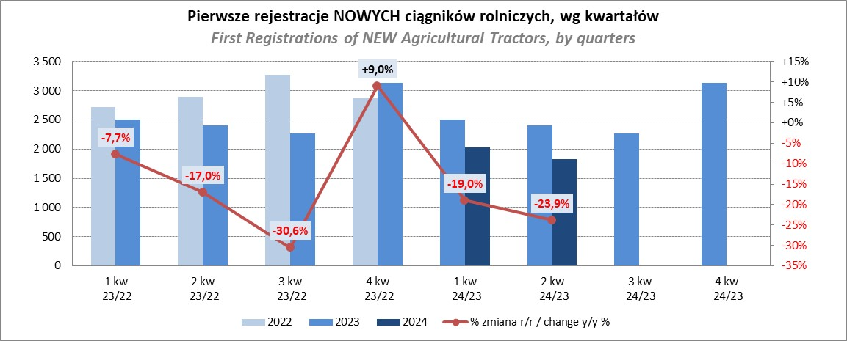
PZPM |  |  |  |  |  | 2024-08-06
Pierwsze rejestracje NOWYCH ciągników rolniczych*, udział w rynku %
First Registrations of NEW Agricultural Tractors*, Market Share %
 |  |  |  |  |  | Sztuki / Units
Pozycja | Marka | Rok narastająco Styczeń - Lipiec
 |  | YTD January - July
 |  | 2024 |  | 2023 |  | Zmiana % r/r
No. | Make
 |  | Ogółem | Udział % | Ogółem | Udział % | Change % y/y
 |  | Total | Mkt shr % | Total | Mkt shr %
1 | JOHN DEERE | 693 | 15.15% | 964 | 17.21% | -28.1%
2 | NEW HOLLAND | 550 | 12.02% | 857 | 15.30% | -35.8%
3 | KUBOTA | 547 | 11.96% | 626 | 11.17% | -12.6%
4 | DEUTZ-FAHR | 384 | 8.40% | 505 | 9.01% | -24.0%
5 | CASE IH | 345 | 7.54% | 323 | 5.77% | 6.8%
6 | CLAAS | 295 | 6.45% | 240 | 4.28% | 22.9%
7 | MASSEY FERGUSON | 268 | 5.86% | 300 | 5.36% | -10.7%
8 | SOLIS | 214 | 4.68% | 210 | 3.75% | 1.9%
9 | FENDT | 208 | 4.55% | 184 | 3.28% | 13.0%
10 | VALTRA | 185 | 4.04% | 283 | 5.05% | -34.6%
11 | FARMTRAC | 169 | 3.69% | 255 | 4.55% | -33.7%
12 | ARBOS | 103 | 2.25% | 103 | 1.84% | 0.0%
13 | STEYR | 96 | 2.10% | 141 | 2.52% | -31.9%
14 | ZETOR | 87 | 1.90% | 187 | 3.34% | -53.5%
15 | LANDINI | 74 | 1.62% | 46 | 0.82% | 60.9%
 | Pozostałe / Others | 356 | 7.8% | 378 | 6.7% | -5.8%
 | OGÓŁEM / TOTAL | 4,574 | 100% | 5,602 | 100% | -18.4%
*Pojazdy zarejestrowane jako Ciągniki Rolnicze bez wyróżnionych jako potencjalne ATV / UTV
** Liczby zawierają rejestracje czasowe na koniec miesięcy
Źródło: analizy PZPM na podstawie CEP
*Vehicles registered as Agricultural Tractors without considered as ATV / UTV
Source: PZPM analysis based on Central Register of Vehicles

